Planilha1
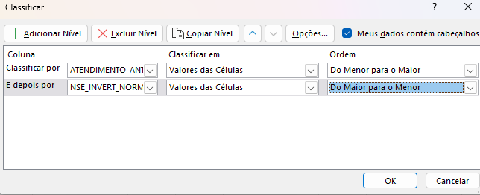
Ordem de priorização sugerida

